様式第１号予定調書
（要領様式第１号）（第２の１の(3)関係）
令和 年度 信州の森林づくり事業 予定調書兼執行管理表

地域振興局 | 事業主体 | 市町村 | 団地名等 |  |  | 事業名等 |  | 法令制限等 |  |  |  |  |  | 計画区分及び認定等年月日 |  | 協定締結状況 | その他 | 事業内容及び計画量等 |  |  |  |  |  |  |  |  |  |  |  | 補助金交付申請見込 |  |  |  |  |  |  |  |  |  | 備 考
 |  |  | 経営計画団地名 | 箇所名 | 図面番号 | 事業名 | 事業区分 | 保安林 |  |  | その他（砂防、文化財等） |  |  | 経営計画 | 特定間伐 促進計画 | 協定締結日 | 主伐・再造林ガイドラインに基づく施業 | 事業種類① | 事業種類② | 事業量 |  |  |  |  | 搬出 材積 | 平均 材積 | 事業実施 予定期間 | 出 材 予定時期 | 主な樹種 | 申請回 | （適用見込） 標準単価 | 現場監督費率 | 社会保険料率 | 間接 費率 | 補助率 （通常分） | 補助率 （嵩上げ分） | 補助率 | 標 準 事業費 | 補助金額
 |  |  | 協定締結団地名
 |  |  | 里山整備利用地域名 |  |  |  |  | 有無 | 指定施業要件 | 手続 | 有無 | 要件 | 手続 |  |  |  |  |  |  | （ha） | (.m3) | （t） | （回） | （m） | （m3） | （m3/ha） |  |  |  |  | （円/ha.t.回.m） | （％） | （％） | （％） |  |  |  | （円） | （円）
1 | 7 | 8 | 9 | 10 | 11 | 12 | 13 | 14 | 15 | 16 | 17 | 18 | 19 | 20 | 21 | 22 | 23 | 24 | 25 | 26 | 27 | 28 | 29 | 30 | 31 | 32 | 33 | 34 | 35 | 36 | 37 | 38 | 39 | 40 | 41 | 41 | 43 | 44 | 45 | 56
 |  |  |  |  |  |  |  |  |  |  |  |  |  |  |  |  |  |  |  |  |  |  |  |  |  | #DIV/0! |  |  |  |  |  |  |  | 0 |  |  | 0.00 | 0 | 0
 |  |  |  |  |  |  |  |  |  |  |  |  |  |  |  |  |  |  |  |  |  |  |  |  |  | #DIV/0! |  |  |  |  |  |  |  | 0 |  |  | 0.00 | 0 | 0
 |  |  |  |  |  |  |  |  |  |  |  |  |  |  |  |  |  |  |  |  |  |  |  |  |  | #DIV/0! |  |  |  |  |  |  |  | 0 |  |  | 0.00 | 0 | 0
 |  |  |  |  |  |  |  |  |  |  |  |  |  |  |  |  |  |  |  |  |  |  |  |  |  | #DIV/0! |  |  |  |  |  |  |  | 0 |  |  | 0.00 | 0 | 0
 |  |  |  |  |  |  |  |  |  |  |  |  |  |  |  |  |  |  |  |  |  |  |  |  |  | #DIV/0! |  |  |  |  |  |  |  | 0 |  |  | 0.00 | 0 | 0
 |  |  |  |  |  |  |  |  |  |  |  |  |  |  |  |  |  |  |  |  |  |  |  |  |  | #DIV/0! |  |  |  |  |  |  |  | 0 |  |  | 0.00 | 0 | 0
 |  |  |  |  |  |  |  |  |  |  |  |  |  |  |  |  |  |  |  |  |  |  |  |  |  | #DIV/0! |  |  |  |  |  |  |  | 0 |  |  | 0.00 | 0 | 0
 |  |  |  |  |  |  |  |  |  |  |  |  |  |  |  |  |  |  |  |  |  |  |  |  |  | #DIV/0! |  |  |  |  |  |  |  | 0 |  |  | 0.00 | 0 | 0
 |  |  |  |  |  |  |  |  |  |  |  |  |  |  |  |  |  |  |  |  |  |  |  |  |  | #DIV/0! |  |  |  |  |  |  |  | 0 |  |  | 0.00 | 0 | 0
 |  |  |  |  |  |  |  |  |  |  |  |  |  |  |  |  |  |  |  |  |  |  |  |  |  | #DIV/0! |  |  |  |  |  |  |  | 0 |  |  | 0.00 | 0 | 0
 |  |  |  |  |  |  |  |  |  |  |  |  |  |  |  |  |  |  |  |  |  |  |  |  |  | #DIV/0! |  |  |  |  |  |  |  | 0 |  |  | 0.00 | 0 | 0
 |  |  |  |  |  |  |  |  |  |  |  |  |  |  |  |  |  |  |  |  |  |  |  |  |  | #DIV/0! |  |  |  |  |  |  |  | 0 |  |  | 0.00 | 0 | 0
 |  |  |  |  |  |  |  |  |  |  |  |  |  |  |  |  |  |  |  |  |  |  |  |  |  | #DIV/0! |  |  |  |  |  |  |  | 0 |  |  | 0.00 | 0 | 0
 |  |  |  |  |  |  |  |  |  |  |  |  |  |  |  |  |  |  |  |  |  |  |  |  |  | #DIV/0! |  |  |  |  |  |  |  | 0 |  |  | 0.00 | 0 | 0

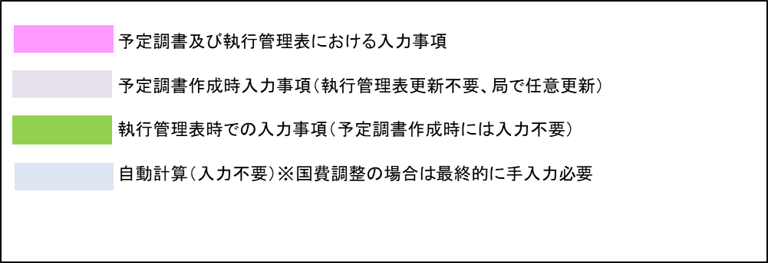
 | 注１ | 市町村毎に別葉とすること。
 | ２ | 実施区域や森林作業道等の路網（既設を含む）を明示した図面を必ず添付すること。
 |  | 図面は原則として1/5,000施業図とし、森林経営計画等の図面が活用できる場合は、上記計画箇所を適宜明示すること。
 | ３ | 「計画区分」の欄については、森林経営計画等の認定（促進計画にあっては当該計画の作成）又は変更認定（追加作成）された年月日を記載し、各計画の記載事項等の整合を確認の上、作成すること。
 |  | なお、森林経営計画に基づいて事業を実施する場合は、特定間伐等促進計画や集約化実施計画の記載は要しない。
 | ４ | 「事業内容及び計画量等」及び「補助金交付申請見込」の欄については、見込（概数及び予定）の記載で構わないが、可能な限り正確な見通しに立つよう努めること。
 | ５ | 間伐及び更新伐については、査定単位（搬出材積の区分されるまとまり）毎に記載すること。
 | ６ | 路網密度は、間伐等の実施区域内での「路網延長（ｍ）÷区域面積（ha）」で算出し、既設がある場合は路網延長に加算、開設に到達路網を含む場合は当該区間を路網延長に加えず算出すること。
 |  | 備考欄には適用見込標準単価の根拠となるもの、人工造林においては伐採との連携内容を記載すること。

様式第9号
（要領様式第9号）（第9の１の(1)関係）
 |  | 信州の森林づくり事業 施行地台帳附属図

H12 0.63ha
H13 0.63ha
下
再

H12 0.70ha
H13 0.70ha
下

H13 1.37ha
間

除
H12 0.57ha

H13 1.84ha
間

枝
再
拡
下
雪
除
間
受
樹
改
 | 記載上の注意
 | １ 縮尺５千分の１の森林計画図を利用して作成するものとする。
 | ２ 再造林は 、拡大造林は 、下刈りは 下 、雪起しは 雪 、除伐は 除 、間伐は 間 、枝打ちは 枝 、受光伐は 受 、樹下植栽は 樹 、改良は 改、
更
誘
 | 更新伐は 更 、誘導伐は 誘 ,の略称、事業実施年度及び面積を明記する。
 | ２ 再造林は青、拡大造林は緑、下刈りは黄、雪起しは茶、除伐は橙、間伐は赤、枝打ちは水色、受光伐は桃色、樹下植栽は黄緑、改良は紫、更新伐は赤、誘導伐は
 | 点線青で周りを囲むこと。

様式第13号
（要領様式第13号） （第10の１の(1)関係） |  |  |  | （ 別 図 ）

 | 転 用 等 経 緯 書 |  |  |  | 転 用 等 予 定 調 査 図

 | １ 補助金返還までの経緯等
 | (1) 補助金交付申請 |  |  |  | 造 林 者
 | ア 申請者の住所・氏名 |  |  |  | （森林所有者）
 | イ 申請年月日
 | ウ 申請面積 ha |  |  |  | 施行地所在場所 |  | 市町村 |  | 大字・字 | 番
 | (2) 調査
 | ア 調査者 |  |  |  | 面 積 |  | ha | 内訳 | 樹種 | ha
 | イ 調査年月日
 | ウ 調査面積 ha
 | (3) 補助金交付及び確定 |  |  |  | （例）
 | ア 交付決定通知年月日 |  |  |  | 造林者名
 | イ 交付年月日 |  |  |  | 地 番
 | ウ 補助金額 円 |  |  |  | 面 積 | ha
 | (4) 補助金受領 |  |  |  | 補助金額 | 円
 | ア 受領年月日
 | イ 補助金額 円
ヒノキ
地番
 | (5) 補助金返還の理由
アカマツ
０．５６ha
 | (6) 返還年月日等
 | ア 返還年月日
尾根
 | イ 返還額 | 国費 | 円
 |  | 県費 | 円
スギ
１．０３ha
広葉樹 １０年
スギ
１．０５ha
（転用対象外）
 | ２ 補助金返還の内容
 | (1) 補助金返還予定地調査図 （別添参照）
 | (2) 樹種別補助金相当返還金額 円
すぎ １０年
 | (3) 転用に伴う許認可等の関係

 | ３ 添付書類
 | 次に揚げる補助金交付申請から完了までの書類を添付資料とする。
 | (1) 補助金交付申請書（委任状、施業図）写
スギ
０．３０ha
 | (2) 調査調書写
 | (3) 補助金調書写
畑
広葉樹 ５年
 | (4) 補助金査定調書（台帳）写
 | (5) 補助金確定通知書写
 | (6) 補助金受領書写

 |  |  |  |  |  |  |  |  | 調査年月日
 |  |  |  |  |  |  |  |  | 調査者 | 地域振興局
 |  |  |  |  |  |  |  |  | 職氏名

 |  |  |  |  | （注）補助金受領に係る転用等予定地の全てについて例示のとおり、造林者名、地番、面積、
 |  |  |  |  | 補助金額を記載するものとする。

